２活動詳細
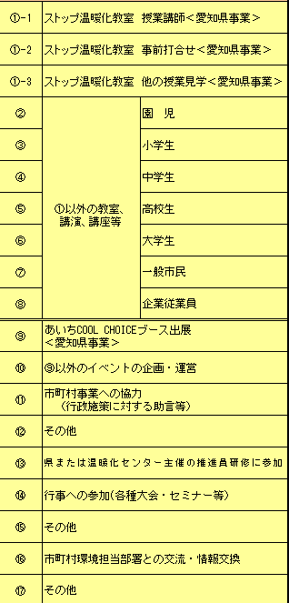
２ 活動状況詳細
活動日 |  |  | 活動種別 | 活動場所 | 対象者 | 参加 人数 | 活動内容
（記載例） 7月7日 |  |  | ① | ○○小学校 | 4年生 | 15人 | 総合学習の時間に温暖化について話をした。
 | 月 | 日
 | 月 | 日
 | 月 | 日
 | 月 | 日
 | 月 | 日
 | 月 | 日
 | 月 | 日
 | 月 | 日
 | 月 | 日
 | 月 | 日
 | 月 | 日
 | 月 | 日
 | 月 | 日
 | 月 | 日
 | 月 | 日
 | 月 | 日
 | 月 | 日
＊手書きの方
・記入欄が不足する場合は、本様式をコピーするほか任意の様式で提出していただいても結構です。
＊EXCEＬ入力の方
・「1活動状況総括表」の①から⑰までの数字をプルダウンから選択してください。
・入力欄が足りなくなったら、行を挿入してください。集計値に影響は出ず、総括表に自動集計されます。
＊共通
・①-1～⑧（①-2および①-3を除く）については、対象者、参加人数を記入してください。

 |  |  | 【カウンター】
 |  |  | ①-1 | 0 |  | 0
 |  |  | ①-2 | 0 |  | 0
 |  |  | ①-3 | 0 |  | 0
 |  |  | ② | 0 |  | 0
 |  |  | ③ | 0 |  | 0
 |  |  | ④ | 0 |  | 0
 |  |  | ⑤ | 0 |  | 0
 |  |  | ⑥ | 0 |  | 0
 |  |  | ⑦ | 0 |  | 0
 |  |  | ⑧ | 0 |  | 0
 |  |  | ⑨ | 0 |  | 0
 |  |  | ⑩ | 0 |  | 0
 |  |  | ⑪ | 0 |  | 0
 |  |  | ⑫ | 0 |  | 0
 |  |  | ⑬ | 0 |  | 0
 |  |  | ⑭ | 0 |  | 0
 |  |  | ⑮ | 0 |  | 0
 |  |  | ⑯ | 0 |  | 0
 |  |  | ⑰ | 0 |  | 0
 |  |  | 合計 | 0 |  | 0

出力用シート（入力不要です）
番号 | 氏名 | １．活動状況総括表（2020年１月から１２月までの活動表） |  |  |  |  |  |  |  |  |  |  |  |  |  |  |  |  |  |  |  |  | ４．資格 |  |  |  |  |  |  |  |  |  |  |  |  |  |  |  |  |  |  |  |  |  |  | ５．業務経験 |  |  |  | ６．地球温暖化防止活動を行う団体への所属 |  |  |  | ３．温暖化防止活動についての意見 | ７．動画に関するアンケート
 |  |  | ①-1 | ①-2 | ①-3 | ② | ③ | ④ | ⑤ | ⑥ | ⑦ | ⑧ | ⑨ | ⑩ | ⑪ | ⑫ | ⑬ | ⑭ | ⑮ | ⑯ | ⑰ | 合計 | 変更なし | 環境 カウンセラー | 地球温暖化コミュニケーター | エネルギー管理士 | 家庭の省エネエキスパート | 自然観察指導員 | 公害防止管理者 | ISO14001審査員 | エコアクション21審査人 | 省ネエルギー普及指導員 | 環境社会検定（ｅｃｏ検定） | 地域環境保全委員 | まなびネット | 教員免許 |  |  |  |  |  |  |  | その他 |  | エネルギーまたは環境に関する業務経験の有無 |  |  |  | 地球温暖化防止活動を行う団体に所属しているか |  |  |  |  | 1-a | 1-b | 1-c | その他の内容 | 編集ソフト | 2-a | 2-b | 2-c | 2-d | その他の内容 | 動画URL
 |  |  | ストップ温暖化教室 | 同打合せ | 同見学 | 園児 | 小学生 | 中学生 | 高校生 | 大学生 | 一般市民 | 企業 従業員 | エコチャレ出展 | その他イベント | 市町村事業への協力 | その他 | 県又は温セ主催推進員研修 | 行事への参加 | スキルアップ その他 | 市町村との交流・情報交換 | その他 |  |  |  |  |  |  |  |  |  |  |  |  |  |  | 有無 | 小学校 | 中学校 | 中学校 （科目①） | 中学校 （科目②） | 高校 | 高等学校 （科目①） | 高等学校 （科目②） | その他の資格あり | その他の内容 | 変更なし | 有 | 主な内容 | 無 | 変更なし | 所属している | 団体名 | 所属していない
氏名 | 0 | 日数 | 0 | 0 | 0 | 0 | 0 | 0 | 0 | 0 | 0 | 0 | 0 | 0 | 0 | 0 | 0 | 0 | 0 | 0 | 0 | 0 | 0 | 0 | 0 | 0 | 0 | 0 | 0 | 0 | 0 | 0 | 0 | 0 | 0 | 0 | 0 | 0 | 0 | 0 | 0 | 0 | 0 | 0 | 0 | 0 | 0 | 0 | 0 | 0 | 0 | 0 | 0 | 0 | 0 | 0 | 0 | 0 | 0 | 0 | 0 | 0 | 0 | 0 | 0
 |  | 人数 | 0 |  |  | 0 | 0 | 0 | 0 | 0 | 0 | 0

このシートは記入不要です！！！
（とりまとめの際に使用させていただきます）

